小_調査票(UD明朝)
 |  |  |  |  |  | 令和５年度版 |  |  |  |  |  |  |  |  |  |  |  |  |  |  |  | 印刷はA4両面印刷・長辺綴じ
秘
（表面）
 |  |  |  |  |  | 家庭環境調査票
 |  |  |  |  |  |  |  |  |  |  | 教育上必要な場合にのみ使用しますので，差し つかえない範囲でありのままご記入ください。 個人情報の保護を徹底します。 学校長
 |  |  | 年 |  |  |  | 組 |  | 番

児童 | ふりがな |  |  |  |  |  |  |  |  |  |  |  |  | 平成 |  | 年 |  | 月 |  | 日生
 | 氏名
 | 現住所 |  |  | 集合住宅等の場合は，その名称も記入してください
 |  |  |  | 福岡市 |  |  |  | 区
保護者 | ふりがな |  |  |  |  |  |  |  |  |  |  |  |  | 児童 との 関係 | 〔例〕 父 （子）
 | 氏名 |  |  |  |  |  |  |  |  |  |  |  |  |  |  |  |  |  | （ |  | ）
 | 連絡先 電話番号 |  |  | ※確実に連絡がとれる番号等を，優先順にご記入ください。（ ）には児童との関係をご記入ください。〔 例（1 母携帯 090-〇〇〇〇-〇〇〇〇 ) 〕

 |  |  |  | （ | 1 |  |  |  |  |  |  | ） | （ | 3 |  |  |  |  |  | ）
 |  |  |  | （ | 2 |  |  |  |  |  |  | ） | （ | 4 |  |  |  |  |  | ）
その他の家族 | 続柄 |  | 氏名 |  |  |  |  | 年齢 |  | 学校名と年組（幼稚園保育園のクラスも記入）

心身面・疾病・アレルギー等で特に気を付けてほしいこと
（※特にない場合は，「特になし」と記入してください。）

学校，学級に希望すること，お子さんのことで伝えたいことなど

個人情報の取り扱いについて
福岡市教育委員会では，個人情報保護法及び福岡市個人情報保護条例に基づき個人情報の適切な取扱いのための措置に関する規定を定めており，本校において厳重に管理しております。 その上で，児童の本校在学中において，下記（１）に挙げる個人情報について（２）の目的で使用することをご承諾ください。

（１）児童の個人情報にあたるもの
 | ① | 氏名，性別，学校名，学年，学級
 | ② | 児童の写真（授業や諸行事でのスナップ写真，顔写真）
 | ③ | 児童の作文・感想文等
（２）個人情報の使用目的
 | ① | 本校が主催及び参加する行事等での作品及び印刷物への掲載
 | ② | 本校が発行する記念誌，学校・学級便り，及び学校ホームページへの掲載
（３）特記事項（例：HP等校区外は掲載不可 など）
 | （ ）
 | どちらかを〇で囲んでください
 | 承諾します |  |  |  |  |  | 承諾しません |  |  |  | 保護者氏名

（裏面）
 |  |  |  |  |  | 児童氏名
家から学校までの略図
・家の近くで目じるしになるものがありましたら記入してください
・マンションの場合，入り口を矢印（→）でお示しください
・既存の地図を貼付することもできます。その場合は家の位置を正確にお示しください。
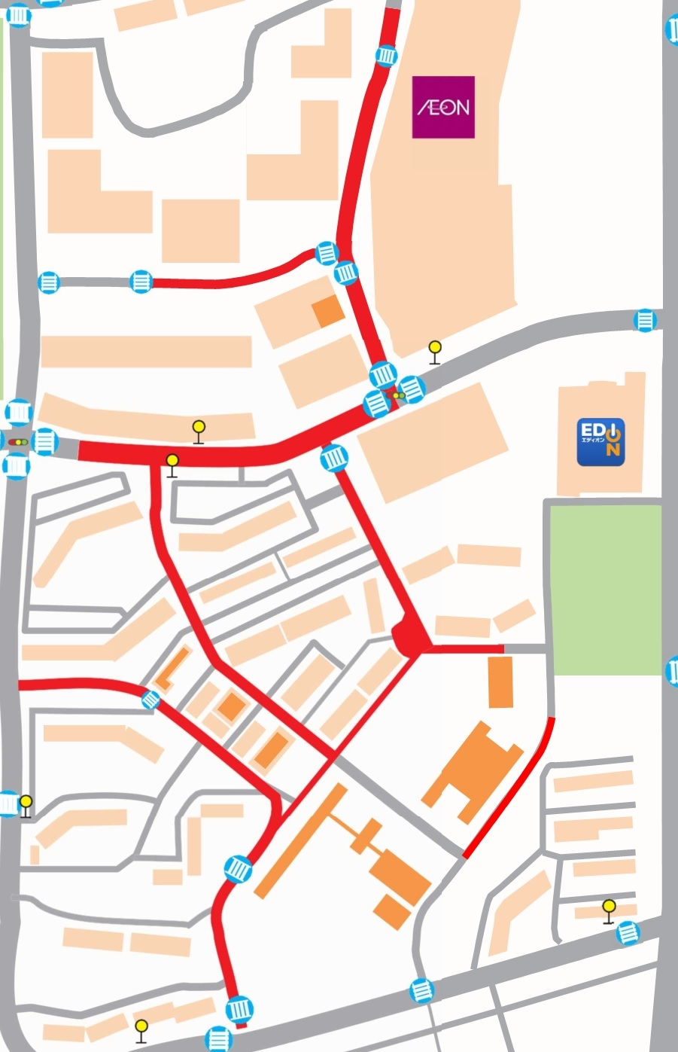

ｳｴｽﾄ
ｳｲﾝｸﾞ
3-2
3-3
3-6
3-7
5-1
5-2

3-4
ｶﾞｰﾃﾞﾝｽﾞ
3-1
ﾍﾞｲﾊﾟｰｸ
3-5
ｾﾝﾀｰ
ｺｰﾄ
5-5
5-3
6-3
ｲｰｽﾄ
ｳｲﾝｸﾞ
城 香
中学校
6-2
6-4
ｻｰﾌ
ｺｰﾄ
6-1
5-4
6-5
香椎浜
小学校
6-6

7-1
7-2

1-2

1-1
1-3
1-4
1-5

通学方法 |  |  | 徒歩 その他（ ） |  |  |  |  |  |  |  |  |  |  |  |  |  | 時間 |  |  |  | 分

【記入例】 |  |  |  | 【保護者の皆様】慎重に話し合われ，具体的に決定するようお願いします。 |  |  |  |  |  |  |  | 【保護者記入】

家族の避難場所 （災害が起きた時に家族が集まる場所） |  |  |  |  |  |  |  |  |  |  |  | 家族の避難場所 （災害が起きた時に家族が集まる場所）

学校にいるとき |  |  |  |  |  |  |  |  |  |  |  | 学校にいるとき
学校に待機 家族が迎えに行く |  |  |  |  |  |  |  |  |  |  |  | 学校に待機 家族が迎えに行く

家にいるとき |  |  |  |  |  |  |  |  |  |  |  | 家にいるとき
建物が安全なら自宅待機 マンションの広場に避難(マンションの緊急放送に従う) 家族が迎えに行く

登下校中のとき |  |  |  |  |  |  |  |  |  |  |  | 登下校中のとき

学校か自宅か近い方に避難 近くの先生やスクールガードの方の指示に従う

（ | 塾や習い事 |  |  |  | ）にいるとき |  |  |  |  |  |  | （ |  |  |  | ）にいるとき

先生の指示に従い，塾や習い事の場所で待機 家族が迎えに行く

（ |  |  |  |  | ）にいるとき |  |  |  |  |  |  | （ |  |  |  | ）にいるとき

